Panel a
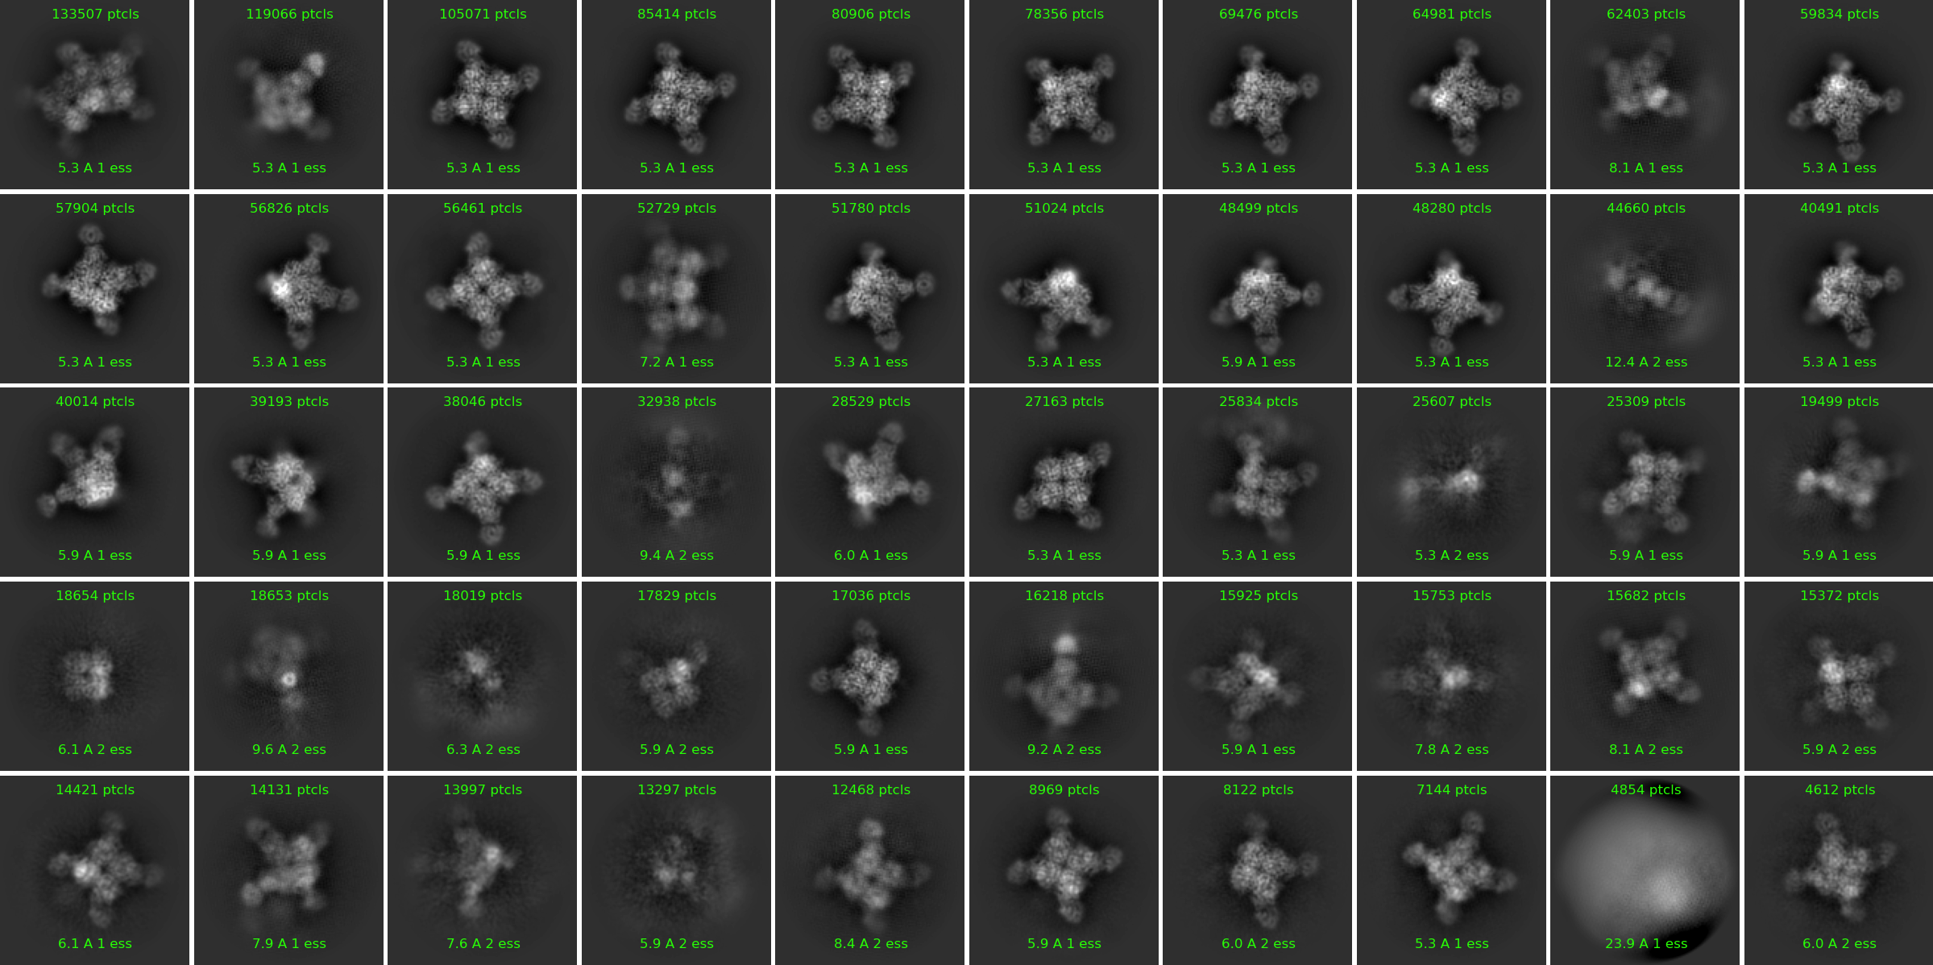
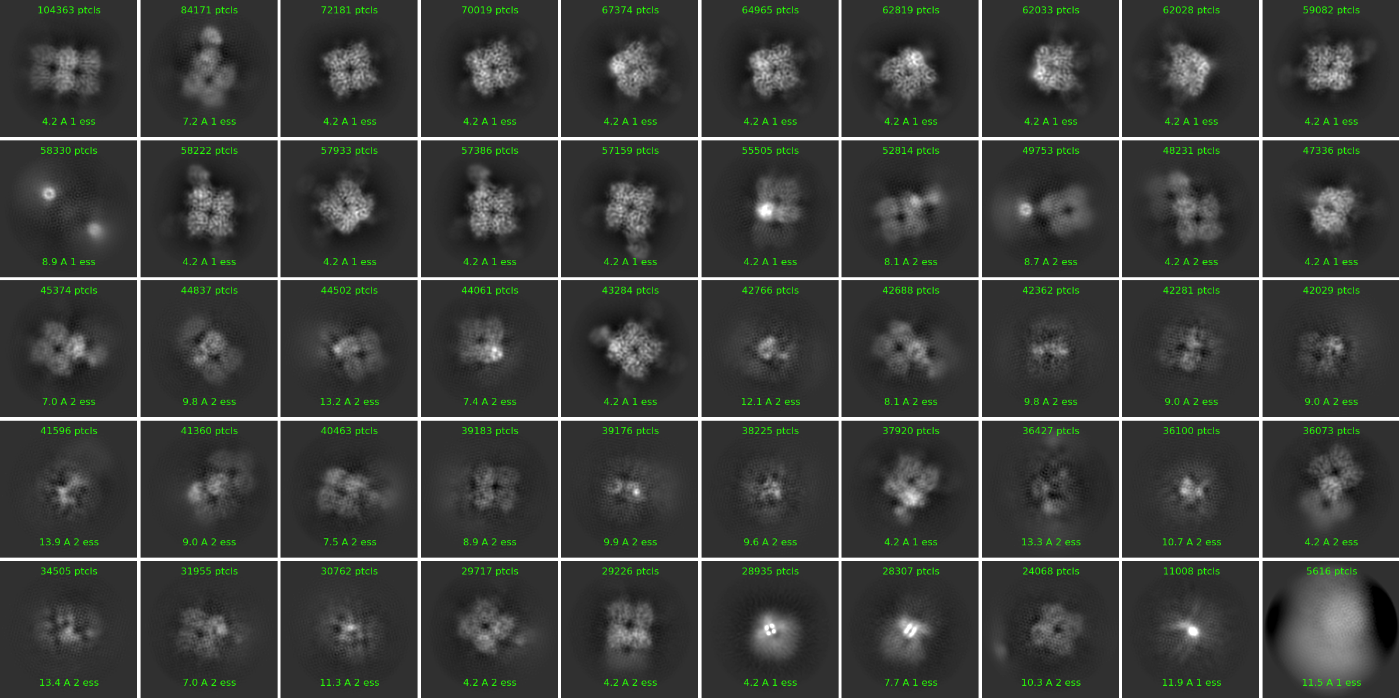
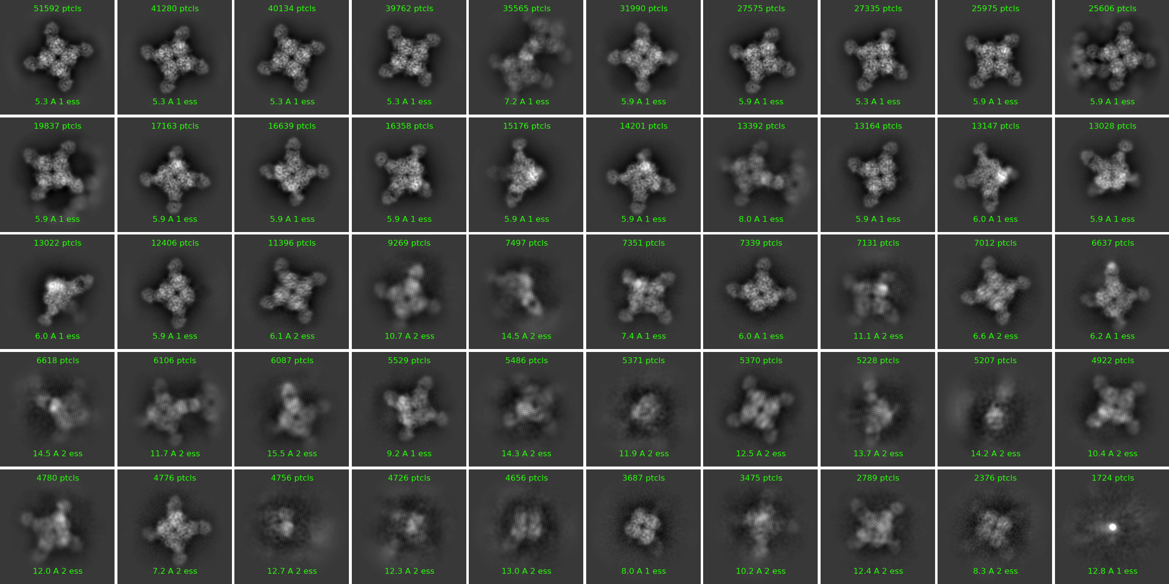
Fab9- N2 A/Hong Kong/2671/2019 |  |  |  | Fab17- N2 A/Tanzania/205/2010 S245N 247T |  |  |  | Fab19 - N2 A/Hong Kong/2671/2019
Fab occupancy | Number of particles | Percentage |  | Fab occupancy | Number of particles | Percentage |  | Fab occupancy | Number of particles | Percentage
0-Fab | 18654 | 1.39 |  | 0-Fab | 1159082 | 77.03 |  | 0-Fab | 3687 | 0.68
1-Fab | 17829 | 1.33 |  | 1-Fab | 345596 | 22.97 |  | 1-Fab | 0 | 0.00
2-Fab | 0 | 0.00 |  | 2-Fab | 0 | 0.00 |  | 2-Fab | 0 | 0.00
3-Fab | 81514 | 6.08 |  | 3-Fab | 0 | 0.00 |  | 3-Fab | 32909 | 6.05
4-Fab | 1222389 | 91.20 |  | 4-Fab | 0 | 0.00 |  | 4-Fab | 507540 | 93.27
SUM | 1340386 | 100.00 |  | SUM | 1504678 | 100.00 |  | SUM | 544136 | 100.00

Class No | Num particles | Fab occupancy | Total # of particles | Class No | Num particles | Fab occupancy | Total # of particles | Class No | Num particles | Fab occupancy | Total # of particles
31 | 18654 | 0 | 18654 | 1 | 104363 | 0 | 1159082 | 46 | 3687 | 0 | 3687
34 | 17829 | 1 | 17829 | 2 | 72181 | 0 |  | 18 | 13164 | 3 | 32909
22 | 29193 | 3 | 81514 | 3 | 70019 | 0 |  | 22 | 12406 | 3
26 | 27163 | 3 |  | 4 | 67374 | 0 |  | 27 | 7339 | 3
35 | 17036 | 3 |  | 5 | 64965 | 0 |  | 1 | 51529 | 4 | 507540
47 | 8122 | 3 |  | 6 | 62819 | 0 |  | 2 | 41290 | 4
3 | 105701 | 4 | 1222389 | 7 | 62033 | 0 |  | 3 | 40134 | 4
4 | 85414 | 4 |  | 8 | 62028 | 0 |  | 4 | 39762 | 4
5 | 80906 | 4 |  | 9 | 59082 | 0 |  | 6 | 31990 | 4
6 | 78356 | 4 |  | 10 | 57933 | 0 |  | 7 | 27575 | 4
7 | 69476 | 4 |  | 11 | 55505 | 0 |  | 8 | 27335 | 4
8 | 64981 | 4 |  | 12 | 48231 | 0 |  | 9 | 25975 | 4
10 | 59834 | 4 |  | 13 | 47336 | 0 |  | 10 | 25606 | 4
11 | 57904 | 4 |  | 14 | 44502 | 0 |  | 11 | 19837 | 4
12 | 56826 | 4 |  | 15 | 44061 | 0 |  | 12 | 17163 | 4
13 | 56461 | 4 |  | 16 | 40463 | 0 |  | 13 | 16639 | 4
15 | 51780 | 4 |  | 17 | 39183 | 0 |  | 14 | 16358 | 4
16 | 51024 | 4 |  | 18 | 37920 | 0 |  | 15 | 15176 | 4
17 | 48499 | 4 |  | 19 | 36073 | 0 |  | 16 | 14201 | 4
18 | 48280 | 4 |  | 20 | 29717 | 0 |  | 19 | 13147 | 4
20 | 40491 | 4 |  | 21 | 29226 | 0 |  | 20 | 13028 | 4
21 | 40014 | 4 |  | 22 | 24068 | 0 |  | 21 | 13022 | 4
23 | 38046 | 4 |  | 23 | 84171 | 1 | 345596 | 23 | 11396 | 4
25 | 28529 | 4 |  | 24 | 58222 | 1 |  | 26 | 7351 | 4
27 | 25834 | 4 |  | 25 | 57386 | 1 |  | 29 | 7012 | 4
29 | 25309 | 4 |  | 26 | 57159 | 1 |  | 30 | 6637 | 4
37 | 15925 | 4 |  | 27 | 45374 | 1 |  | 34 | 5529 | 4
39 | 15682 | 4 |  | 28 | 43284 | 1 |  | 37 | 5370 | 4
40 | 15372 | 4 |  | 29 | 31955 | NA |  | 40 | 4922 | 4
41 | 14421 | 4 |  | 30 | 58330 | NA |  | 41 | 4780 | 4
42 | 14131 | 4 |  | 31 | 52814 | NA |  | 42 | 4776 | 4
45 | 12468 | 4 |  | 32 | 49753 | NA |  | 5 | 35565 | NA
46 | 8969 | 4 |  | 33 | 44837 | NA |  | 17 | 13392 | NA
48 | 7144 | 4 |  | 34 | 42766 | NA |  | 24 | 9269 | NA
50 | 4612 | 4 |  | 35 | 42688 | NA |  | 25 | 7497 | NA
1 | 133507 | NA |  | 36 | 42362 | NA |  | 28 | 7131 | NA
2 | 119066 | NA |  | 37 | 42281 | NA |  | 31 | 6618 | NA
9 | 62403 | NA |  | 38 | 42029 | NA |  | 32 | 6106 | NA
14 | 52729 | NA |  | 39 | 41596 | NA |  | 33 | 6087 | NA
19 | 44660 | NA |  | 40 | 41360 | NA |  | 35 | 5486 | NA
24 | 32938 | NA |  | 41 | 39176 | NA |  | 36 | 5371 | NA
28 | 25607 | NA |  | 42 | 38225 | NA |  | 38 | 5528 | NA
30 | 19499 | NA |  | 43 | 36427 | NA |  | 39 | 5207 | NA
32 | 18653 | NA |  | 44 | 36100 | NA |  | 43 | 4756 | NA
33 | 18019 | NA |  | 45 | 34505 | NA |  | 44 | 4726 | NA
36 | 16218 | NA |  | 46 | 30762 | NA |  | 45 | 4656 | NA
38 | 15753 | NA |  | 47 | 28935 | NA |  | 47 | 3475 | NA
43 | 13997 | NA |  | 48 | 28307 | NA |  | 48 | 2789 | NA
44 | 13297 | NA |  | 49 | 11008 | NA |  | 49 | 2376 | NA
49 | 4854 | NA |  | 50 | 5616 | NA |  | 50 | 1724 | NA

